对账CNY
订单号 | 入住日期 | 离店日期 | 应收 |  |  |  | ,
999225519078415 | 2023-08-16 | 2023-08-18 | 520 | #N/A | 3507378 | #N/A | ,3507378 | #N/A | 此单实际为订单999224784647172的补款单

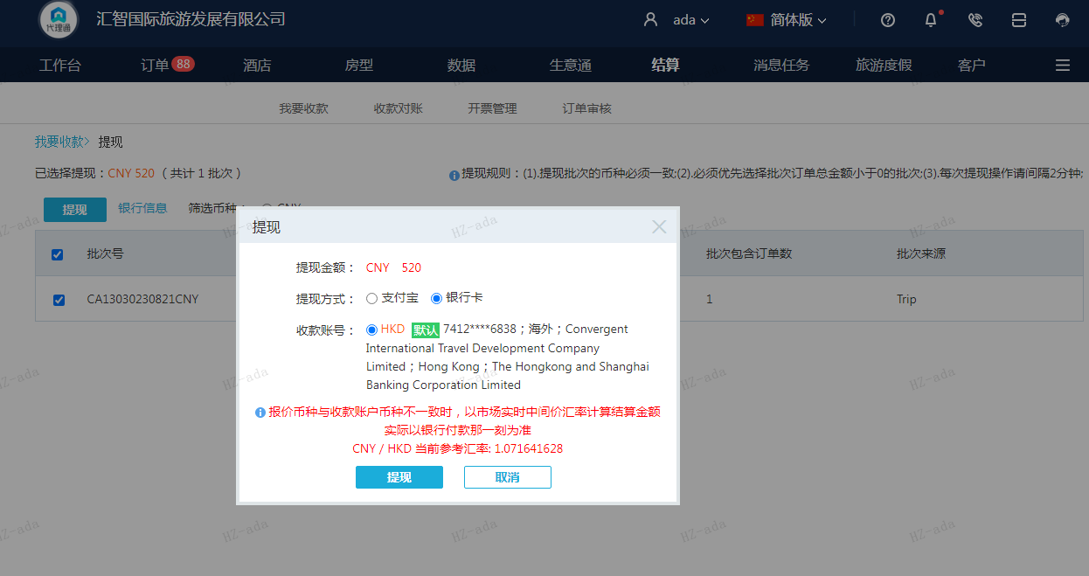
 |  |  | 520
 |  |  | CNY 520

A230821102150911 | 520 | 557.25
CNY / HKD 当前参考汇率: 1.071641628
总计：520 CNY/ 557.25 HKD

